상품제안서
송월 프리미엄 디퓨저세트 (어로우40 1매+코코도르200ml 1개) | 상품코드: S28121

 |  |  |  |  |  |  | 02-713-8555 | www.synergygift.co.kr
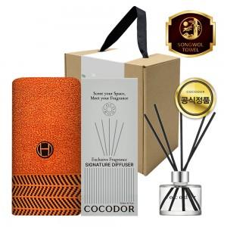

【상세/제작정보】

【인쇄/포장옵션】 | [타올] 실크, [타올] 자수, [띠지] 풀칼라 / 포장불가능

【공급단가】 | 수량 | 50~ | 100~ | 500~ | 1,000~ | 2,000~
*VAT별도 | 단가 | 12,740원 | 12,050원 | 11,460원 | 11,170원 | 10,970원

【상품 URL】 | https://www.synergygift.co.kr:443/src/goods_detail.php?gdno=28121

